Sheet1
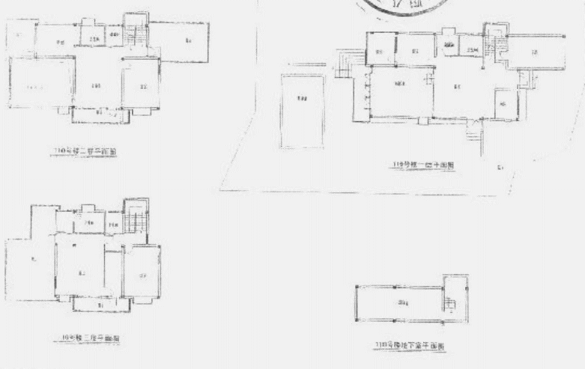
 | 房地产权证 |  |  |  | 房地产权证
 | 登记号 | 2008000718 |  |  | 登记号 | 2008000724
 | 权证字号 | 房地权长房字第017224号 |  |  | 权证字号 | 房地权长房字第017239号
 | 填发日期 | 2008-04-17 |  |  | 填发日期 | 2008-05-19
 | 权利人 | 中谷集团安徽粮油有限公司 |  |  | 权利人 | 中谷集团安徽粮油有限公司
 | 坐落 | （Z）长丰县双墩镇双凤湖畔 |  |  | 坐落 | （Z）长丰县双墩镇双凤湖畔
 | 房屋产别 | 股份制企业房产 |  |  | 房屋产别 | 股份制企业房产
 | 幢号 | 109 |  |  | 幢号 | 110
 | 房号 | 109 |  |  | 房号 | 110
 | 结构 | 钢筋混凝土结构 |  |  | 结构 | 钢筋混凝土结构
 | 房屋总层数 | 3 |  |  | 房屋总层数 | 4
 | 所在 | 1-3 |  |  | 所在 | 1-4
 | 建筑面积 | 623.25 |  |  | 建筑面积 | 369.99
 | 设计用途 | 成套住宅 |  |  | 设计用途 | 成套住宅

序号 | 权利人 | 权证字号 | 坐落 | 设计用途 | 建筑面积
1 | 中谷集团安徽粮油有限公司 | 房地权长房字第017224号 | 安徽省合肥市（Z）长丰县双墩镇双凤湖畔109幢 | 成套住宅 | 623.25
2 |  | 房地权长房字第017239号 | 安徽省合肥市（Z）长丰县双墩镇双凤湖畔110幢 | 成套住宅 | 369.99
合计 |  |  |  |  | 993.24

 | 证号 | 房地权长房字第017224号 | 房地权长房字第017239号
 | 权利人 | 中谷集团安徽粮油有限公司 | 中谷集团安徽粮油有限公司
 | 坐落 | （Z）长丰县双墩镇双凤湖畔109幢 | （Z）长丰县双墩镇双凤湖畔110幢
 | 登记号 | 2008000718 | 2008000724
 | 权利类型 | 房屋所有权 | 房屋所有权
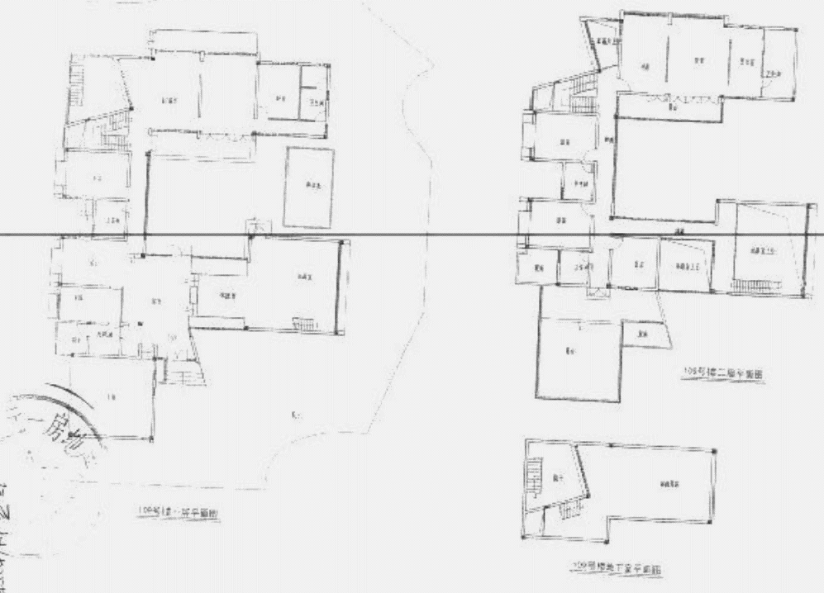
 | 权利性质 | 商品房 | 商品房
 | 用途 | 成套住宅 | 成套住宅
 | 面积 | 623.25 | 369.99
 | 使用期限

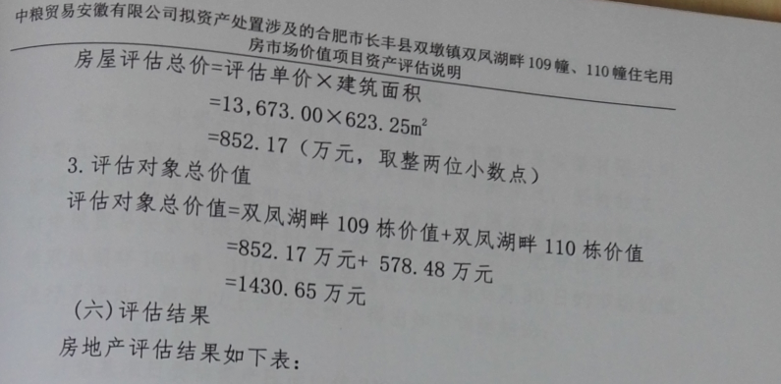

 | A地块 | 101422
 | B地块 | 13734
 | 合计 | 115156

案例
